주문양식
단체 주문 / 마킹 의뢰서
팀 명 / 담당자 |  | / |  |  | 연 락 처 |  |  |  | 주 문 일
주소 / 우편번호 |  |  |  |  |  |  |  |  | 납 품 일 |  | 입금확인 후 7~10일
※주문서 작성 중 선택사항란에( V ) 체크하여 단체복 문의 게시판에 첨부파일 업로드 해 주시기 바랍니다. |  |  |  |  |  |  |  |  |  |  |  |  | * 담당자 견적 공간입니다. 이부분은 기재안하셔도 됩니다.^^
브 랜 드 |  | 품 명 |  | 색 상 | 품 번 | 사 이 즈 |  |  |  |  |  | 총 계 | 구 분 | 수량 | 단가 | 총 금 액
 |  |  |  |  |  | 90 | 95 | 100 | 105 | 110 | 115 |  |  |  |  | -
 |  |  |  |  |  |  |  |  |  |  |  | 0 |  |  |  | -
 |  |  |  |  |  |  |  |  |  |  |  | 0 |  |  |  | -
 |  |  |  |  |  |  |  |  |  |  |  | 0 |  |  |  | -
 |  |  |  |  |  |  |  |  |  |  |  | 0 |  |  |  | -
 |  |  |  |  |  |  |  |  |  |  |  | 0 |  |  |  | -
 |  |  |  |  |  |  |  |  |  |  |  | 0 |  |  |  | -
 |  |  |  |  |  |  |  |  |  |  |  | 0 |  |  |  | -
 |  |  |  |  |  |  |  |  |  |  |  | 0 |  |  |  | -
 |  |  |  |  |  |  |  |  |  |  |  | 0 |  |  |  | -
엠 블 럼 |  | 실사 프린팅 |  |  | 작업시 이미지 첨부(AI / JPG) |  |  | 등 이 름 |  | 한글( ) 영문( ) |  |  |  |  |  | -
 |  | 상의부착 / 왼가슴( ) |  | 바지부착 / 좌( ) 우( ) |  |  |  | 팀명마킹 |  | 왼가슴( )가슴중앙( )등상단( ) 등하단( ) |  |  |  |  |  | -
팔 패 치 |  | 왼팔 / 실사 프린팅( ) - 오른팔 / 실사 프린팅( ) |  |  |  |  |  |  |  | 작업시 내용기재 or 파일첨부 |  |  | 총금액 |  |  | -
번 호 마 킹 |  | 번호체 - 링크 참조 | https://www.thelockerroom.co.kr/board/view.php?&bdId=board2&sno=1 |  |  |  |  | 스폰서마킹 |  | 등상단( ) 등하단( ) |  |  | 단체 계좌 안내 기업 - (주)더라커룸 026-076962-04-010
 |  | 등번호 / 있음( ) - 가슴번호 / 왼가슴( ) 가슴중앙( ) 기타( ) |  |  |  |  |  |  |  | 작업시 내용기재 or 파일첨부
 |  | 바지 번호 / 좌( ) 우( ) |  | 지출증빙 | 세금계산서( ) 현금영수증( ) |  |  | 핸드폰 번호 / 사업자번호 / 사업자등록증 첨부
순번 | 사이즈 |  |  | 번호 | 등이름 | 비 고
 | 상 |  | 하
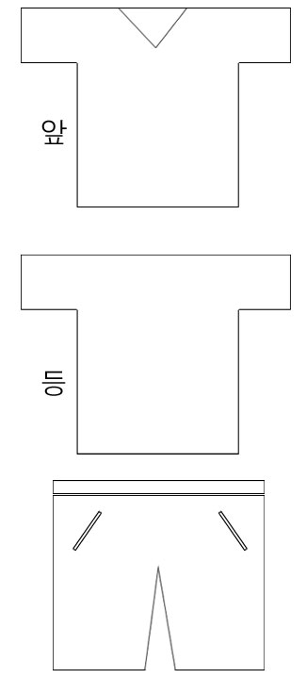
7
7
앰
앰
1 |  |  |  |  |  | 번호체 예시) 12-14 아디다스
2
3
4
5
6
7
8
9
10
11
12
13
14
15
16
17
18
19
20
21
22 |  |  |  |  |  |  |  |  |  |  |  |  | 입금완료
23 |  |  |  |  |  |  |  |  |  |  |  |  | 물건준비
24 |  |  |  |  |  |  |  |  |  |  |  |  | 마킹준비
25 |  |  |  |  |  |  |  |  |  |  |  |  | 출고
26
27
28
29
30
www.thelockerroom.co.kr 단체복 전용 상담 전화 : 070-8666-3489 / FAX.02-6499-3681
E-MAIL : teamorder@tlr.co.kr
순번 | 사이즈 |  |  | 번호 | 등이름 | 비 고
 | 상 |  | 하
31
32
33
34
35
36
37
38
39
40
41
42
43
44
45
46
47
48
49
50
51
52
53
54
55
56
57
58
59
60
61
62
63
64
65

